关系图
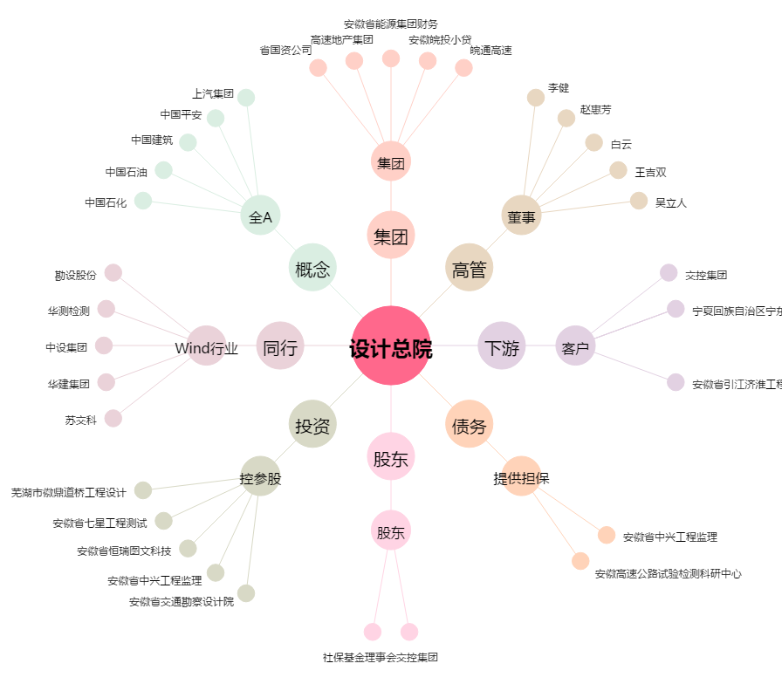
设计总院[603357.SH] - 关系概览图

